Sheet1
序号 | 图片 | 备注 | 个数 | 国际单号 | 邮编 | 收件地址 | 收件人名字 | 电话 | 日本邮局单号 | 重量
fukuya-store-10000053 |  | 黑色 サイズ：2XL | 1 |  | 8620976 | 熊本県熊本市中央区九品寺1-7-30 コープ野村１１０３ | 甲斐章子 | 0963629591 | 628502786446
10011758 |  | 黑色 サイズ：M | 1 |  | 1930835 | 東京都八王子市千人町2-8-25 | 大野みどり | 08031711503 | 628502786435
10011762 | 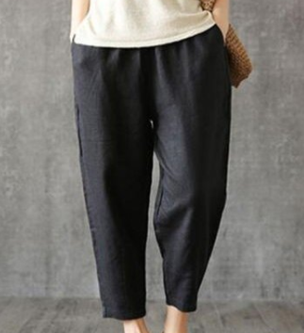 | 黑色 サイズ：4XL | 1 |  | 1340087 | 東京都江戸川区清新町一丁目4-5-1701 | 原 ふじこ | 08067075872 | 628502786424
10011765 |  | 蓝色 サイズ：[30] | 1 |  | 6310823 | 奈良県奈良市西大寺国見町3丁目5-25シェソワボナール203号室 | 楠本 枝美 | 09038257032 | 628502786413
10011771 |  | 黑色 1892款 サイズ：[38] | 0 |  | 5570004 | 大阪府大阪市西成区萩之茶屋1-13-26福助218号 | 木谷 博務 | 08034747338
10011774 |  | 蓝色 206款 サイズ：[31] | 1 |  | 2760037 | 千葉県八千代市高津東3-3-10岩井ハイツ103 | 吉永 亜由美 | 08020100139 | 628502786402
kou-ran-10011778 |  | 卡其923款 サイズ：[30] | 1 |  | 2300074 | 神奈川県横浜市鶴見区北寺尾7-25-28 ダイアパレス菊名702号室 | 山口強 | 09053061524 | 628502786391
10011781 |  | 蓝色 サイズ：L 発送について：翌日発送可能 | 1 |  | 3450012 | 埼玉県北葛飾郡杉戸町大字深輪659 | 竹内 美津枝 | 0480382272 | 628502786380
10011786 |  | 蓝色 サイズ：[28] | 1 |  | 8140023 | 福岡県福岡市早良区原団地２４ー４０２ | 野中 勧嗣 | 08052589421 | 628502786376
10011787 |  | 蓝色 サイズ：2XL | 1 |  | 4580022 | 愛知県名古屋市緑区小坂2丁目105クィーンハイツ滝ノ水202 | 服部 陽子 | 09065904333 | 628502786365
10011788 |  | 米白 サイズ：M | 1 |  | 5550024 | 大阪府大阪市西淀川区野里1-8-5 | 中谷 圭子 | 0664722570 | 628502786354
 |  | 咖啡 サイズ：M | 1 |  |  |  |  |  | 628502786343

